List1
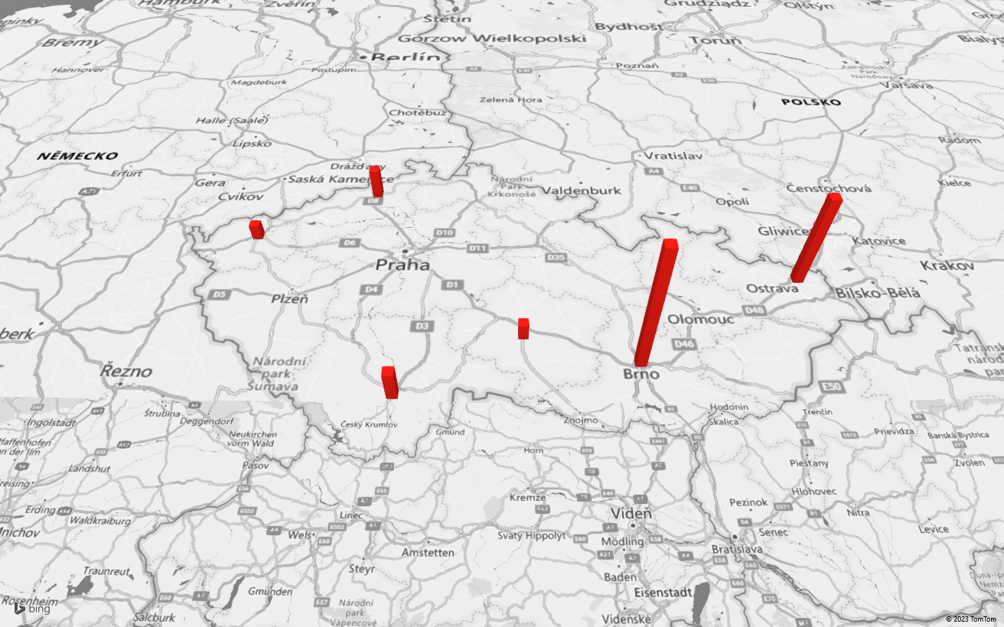
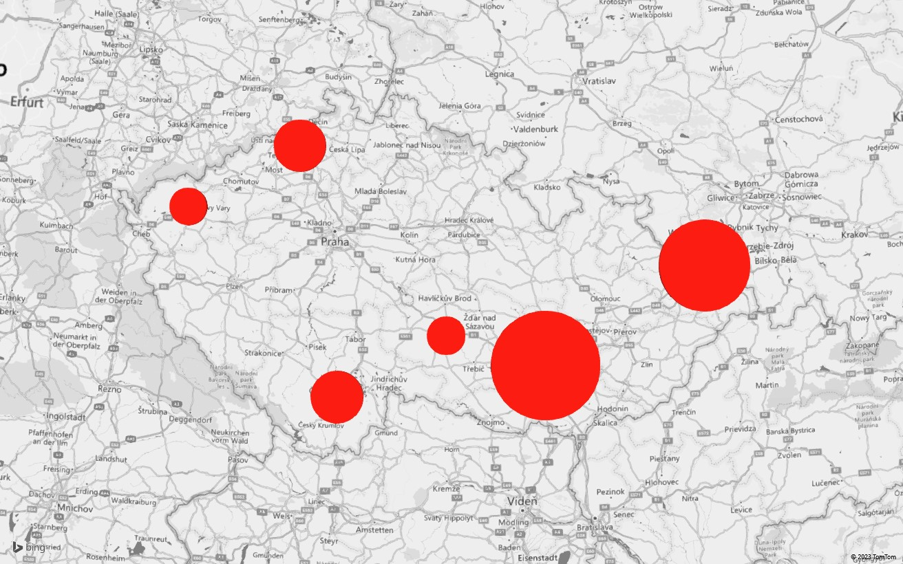
Město | Počet obyvatel
Brno | 406878
České Budějovice | 94014
Jihlava | 50845
Karlovy Vary | 48501
Ostrava | 289128
Ústí nad Labem | 92952

